CollectiveAccess
Image | Object | Description | Date
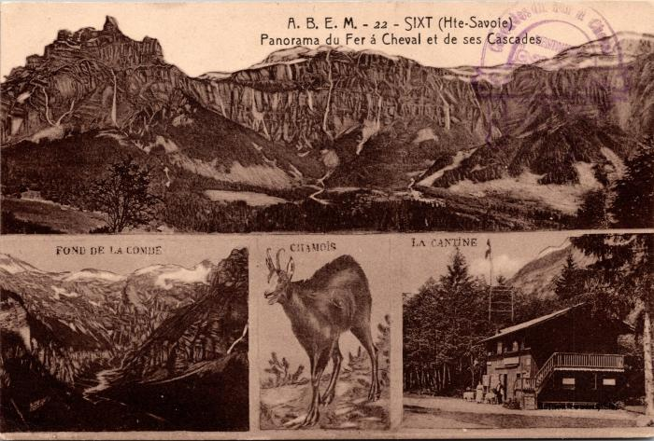 | Panorama du Fer à Cheval, ses cascades, le fond de la Combe, le chamois et la cantine (2-122) | Panorama du Fer à Cheval, ses cascades, le fond de la Combe, le chamois et la cantine
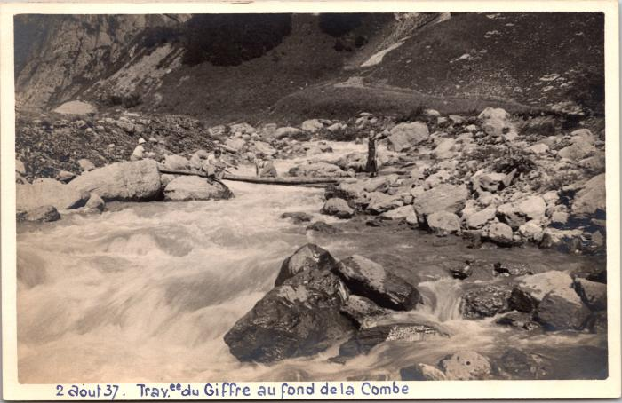 | Traversée du Giffre au Fond de la Combe, 2 août 1937 (2-1660) | Traversée du Giffre au Fond de la Combe, 2 août 1937
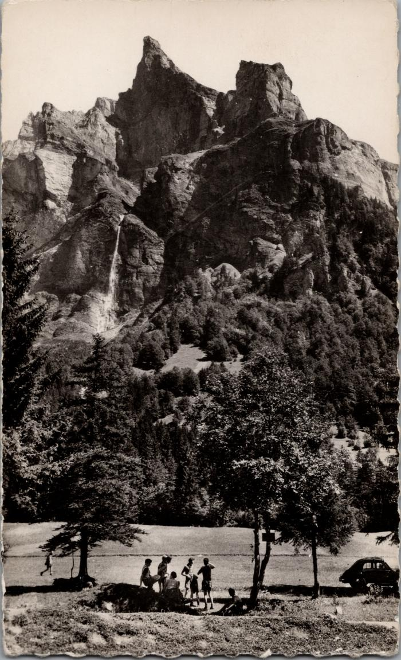
 | Photo dans le Fer-à-Cheval sous la Corne du Chamois (2-1698) | Photo dans le Fer-à-Cheval sous la Corne du Chamois
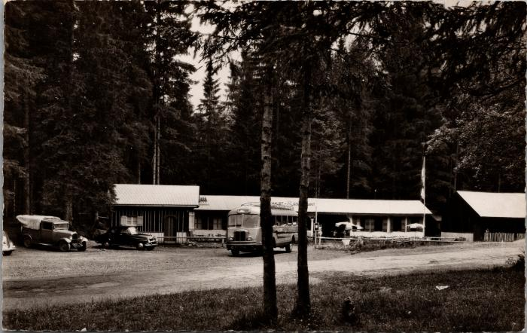 | Le Chalet-Restaurant au Fer-à-Cheval (2-1900) | Le Chalet-Restaurant au Fer-à-Cheval
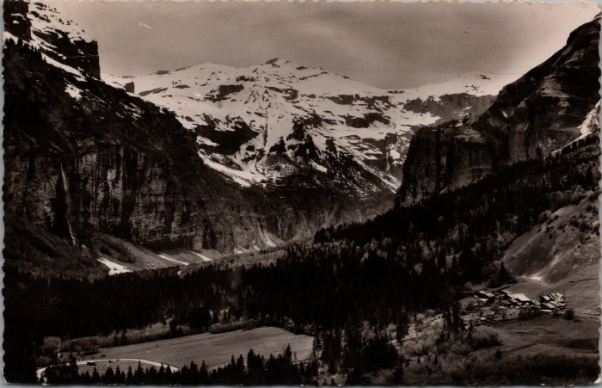 | Le Cirque du Fer-à-Cheval et le village du Frenalay (2-1928) | Le Cirque du Fer-à-Cheval et le village du Frenalay
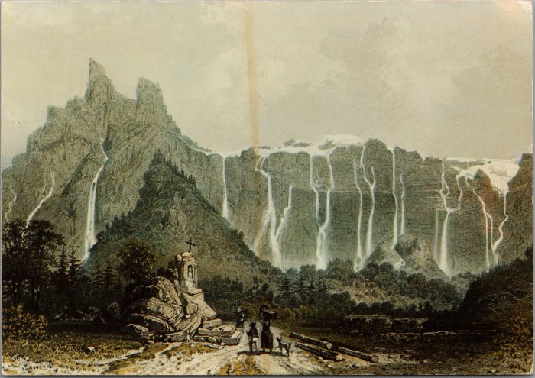 | Le Fer-à-Cheval et ses cascades d’après une gravure du XIXe siècle (2-1960) | Le Fer-à-Cheval et ses cascades d’après une gravure du XIXe siècle
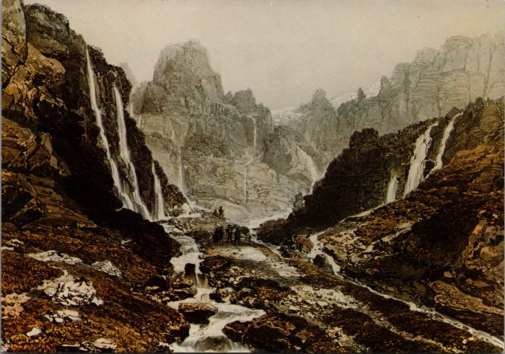 | « Le Bout du Monde » d’après une gravure du XIXe siècle (2-1962) | « Le Bout du Monde » d’après une gravure du XIXe siècle
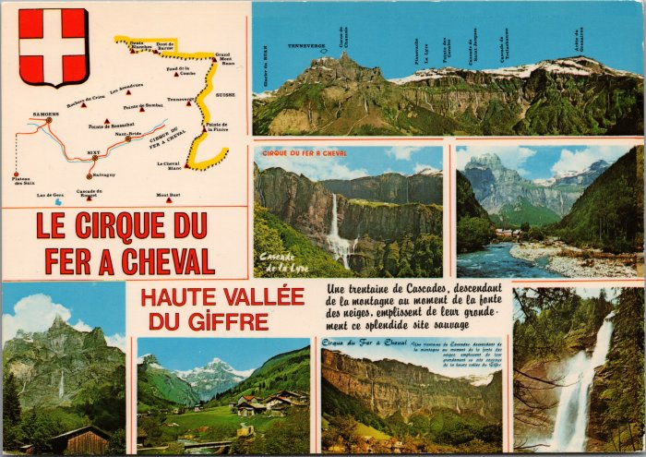 | Carte postale sur le Cirque du Fer-à-Cheval - 1989 (2-2026) | Carte postale sur le Cirque du Fer-à-Cheval - 1989
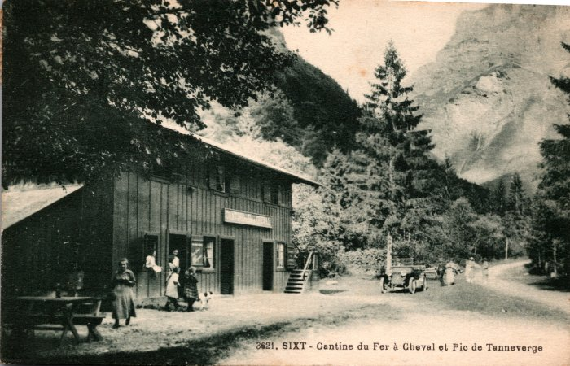 | Photo devant la Cantine du Fer à Cheval (2-238 ) | Photo devant la Cantine du Fer à Cheval
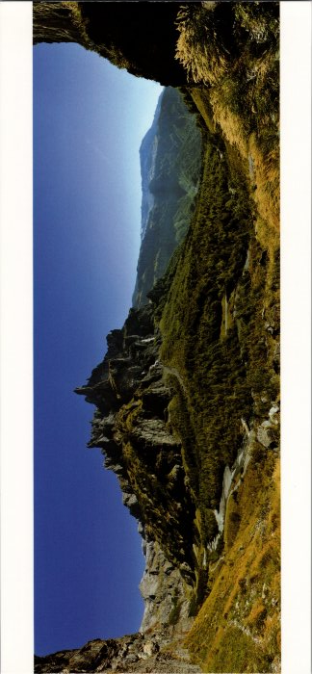 | Panorama sur le Cirque du Fer à Cheval (2-2534) | Panorama sur le Cirque du Fer à Cheval
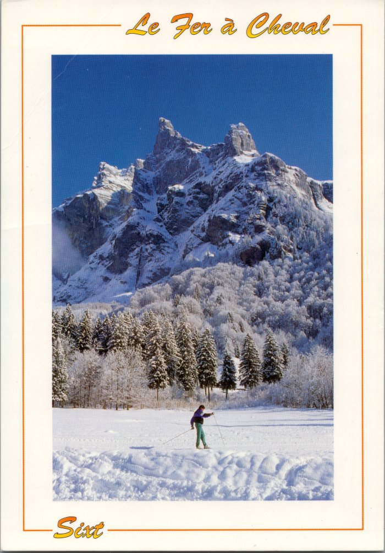
 | Carte postale du Cirque du Fer à Cheval l'hiver (2-2638) | Carte postale du Cirque du Fer à Cheval l'hiver
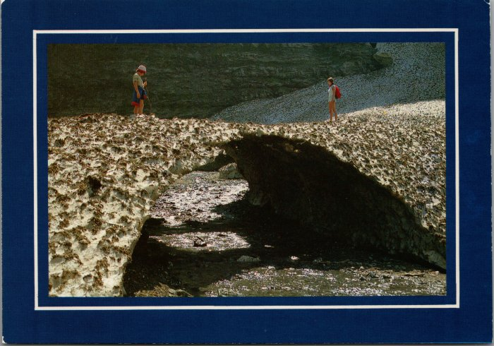 | Photo au Fer-à-Cheval sur le « Pont de Neige » (2-2650) | Photo au Fer-à-Cheval sur le « Pont de Neige »
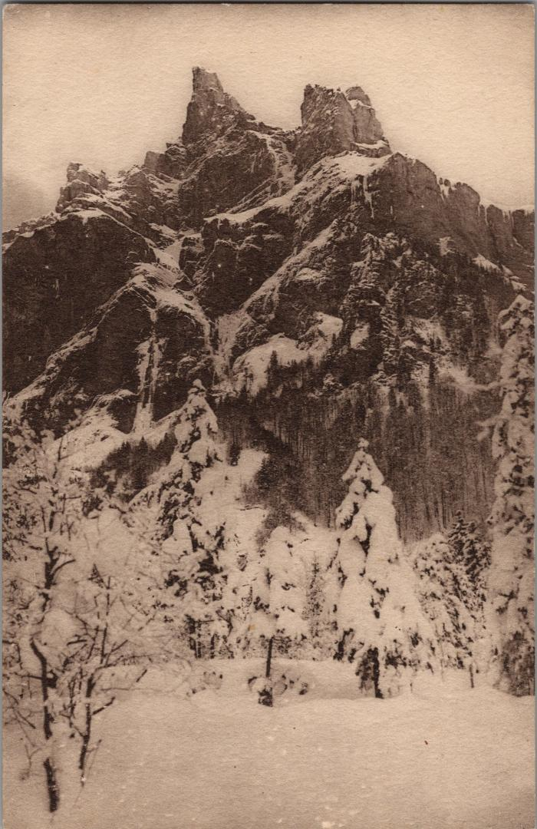
 | Le Fer-à-Cheval l'hiver sous la neige (2-3312) | Le Fer-à-Cheval l'hiver sous la neige
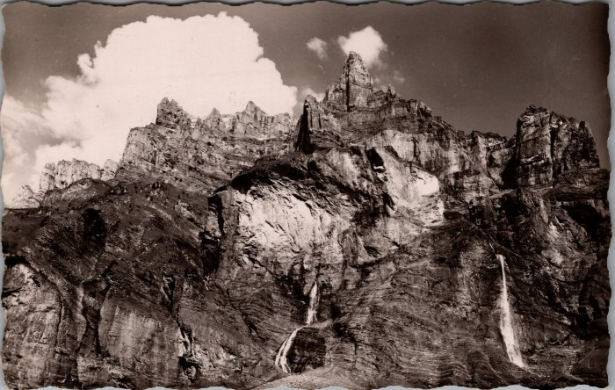 | Carte postale du Cirque du Fer à Cheval (2-3420) | Carte postale du Cirque du Fer à Cheval
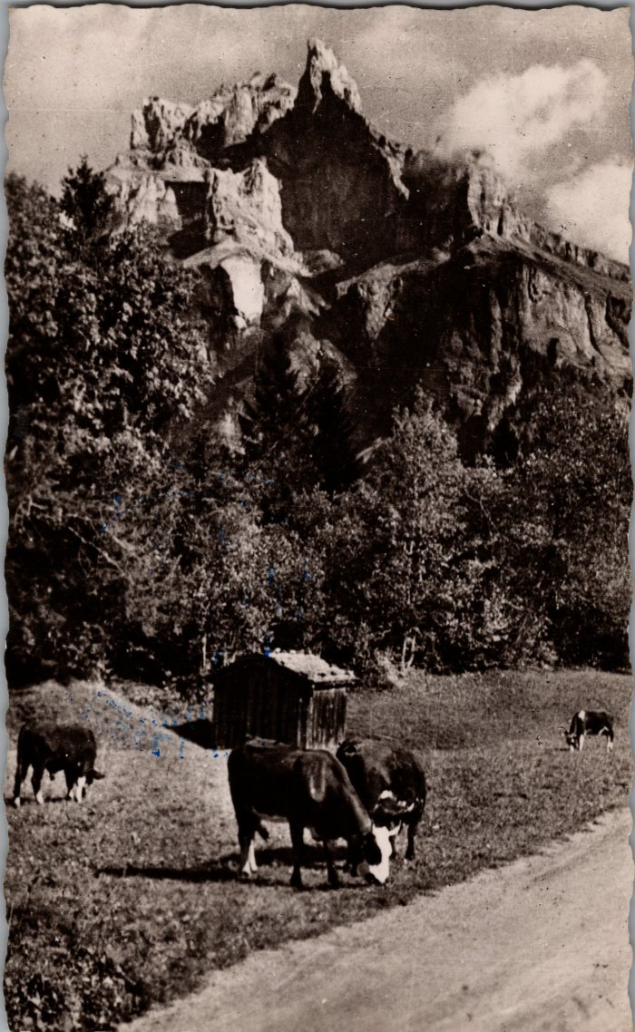
 | Pâturage devant le Fer-à-Cheval (2-3464) | Pâturage devant le Fer-à-Cheval
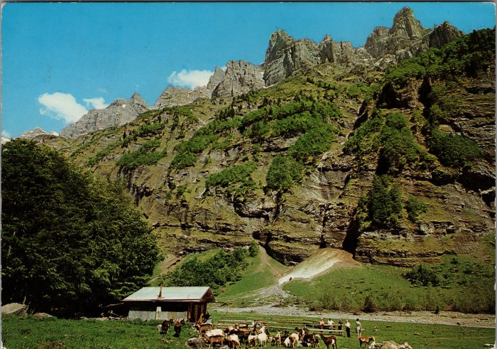 | Le chalet de Prazon avec les chèvres (2-3518) | Le chalet de Prazon avec les chèvres
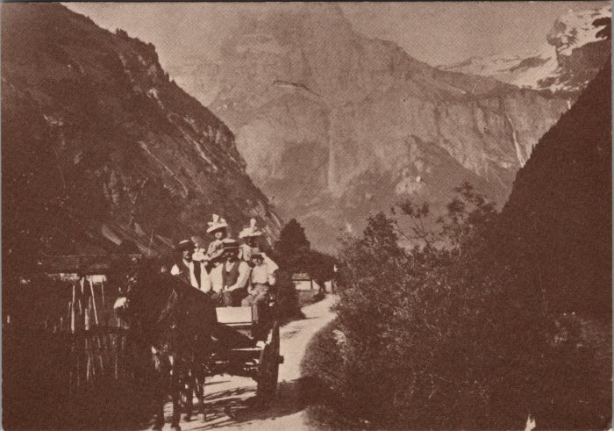 | Promenade au Fer-à-Cheval vers 1900 (2-3665) | Promenade au Fer-à-Cheval vers 1900
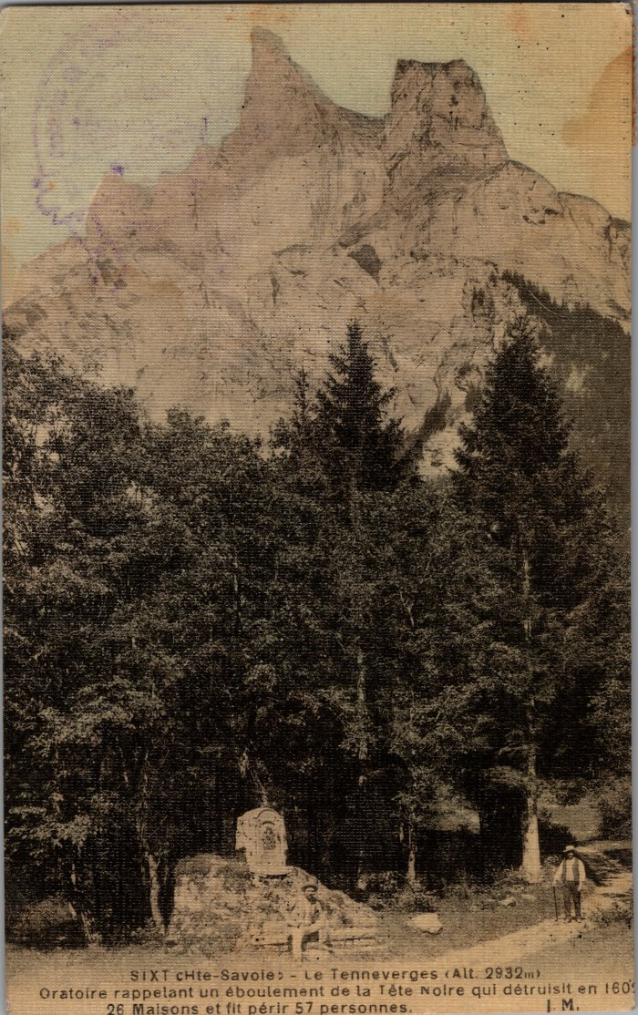
 | Oratoire au Fer-à-Cheval élevé à la mémoire des victimes de l'éboulement de Tête Noire (2-3825) | Oratoire au Fer-à-Cheval élevé à la mémoire des victimes de l'éboulement de Tête Noire le 9 février 1602 engloutissant 26 maisons et fit périr 57 personnes.
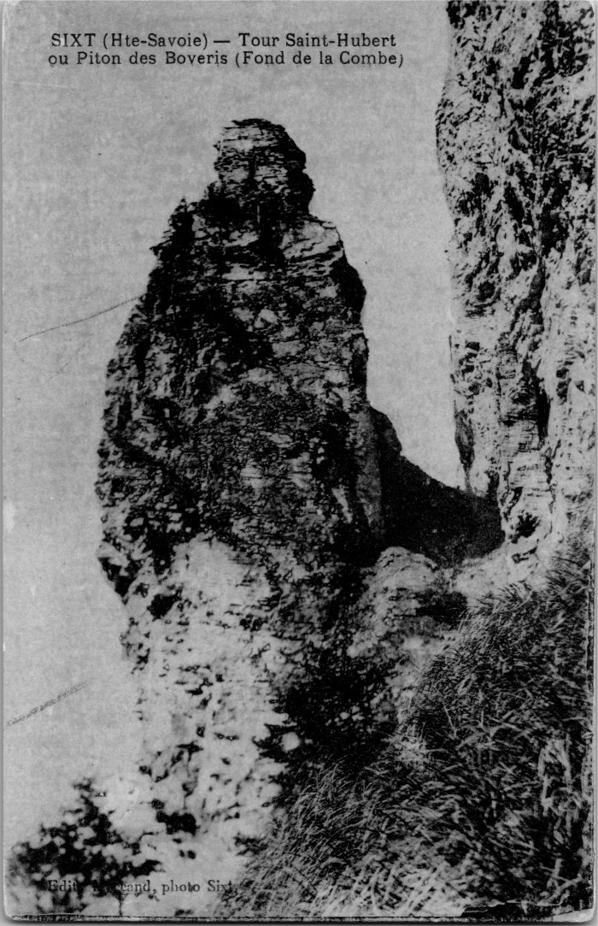
 | Photo de la Tour Saint-Hubert ou Piton des Boveris au Fond de la Combe (2-4145) | Photo de la Tour Saint-Hubert ou Piton des Boveris au Fond de la Combe
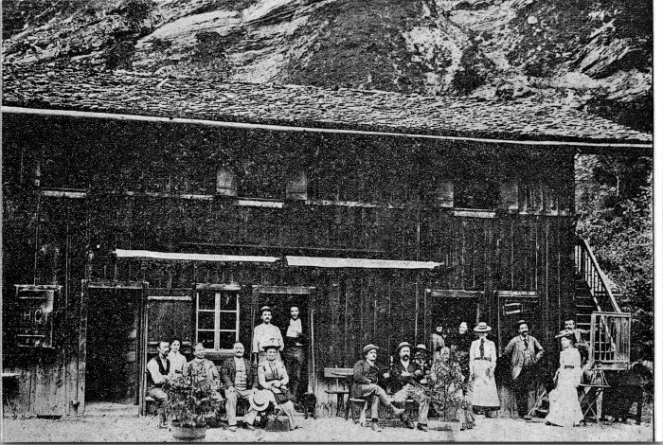 | Photo devant la Cantine du Fer à Cheval (2-4387) | Photo devant la Cantine du Fer à Cheval
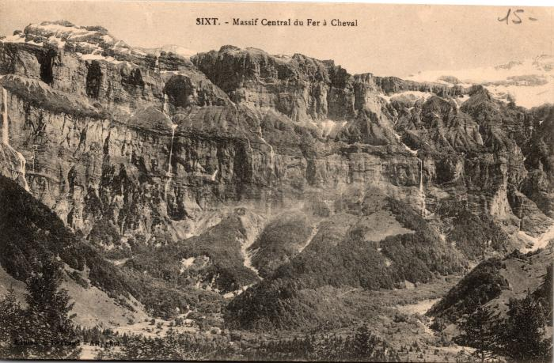 | Carte Postale du Massif Central du Fer à Cheval (2-485) | Carte Postale du Massif Central du Fer à Cheval
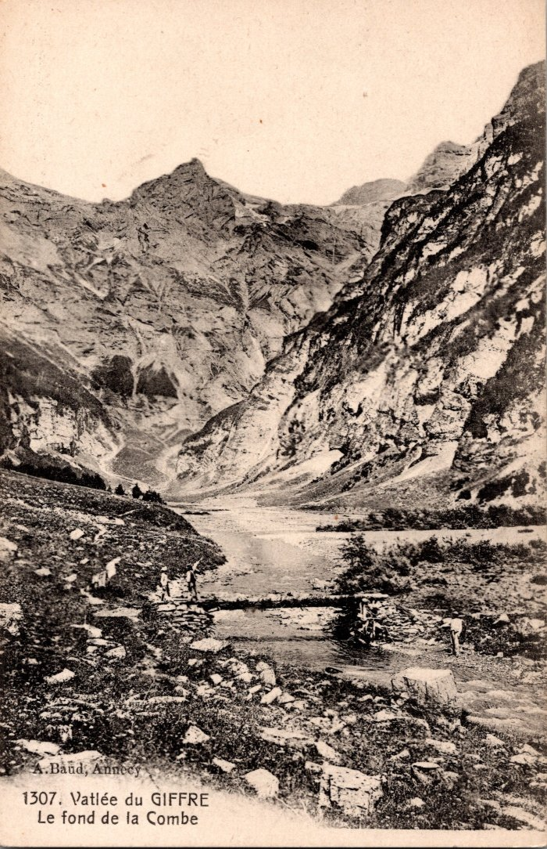
 | Le fond de la Combe (2-653) | Le fond de la Combe
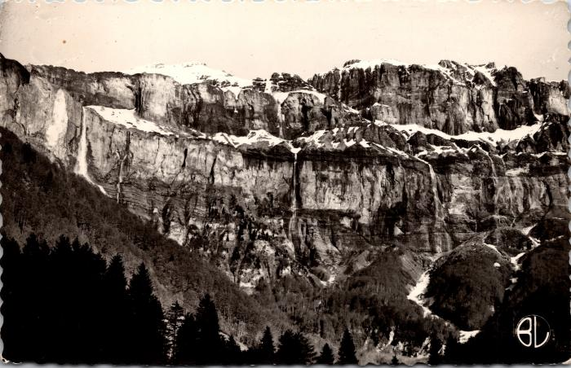 | Le Cirque du Fer-à-Cheval à la fonte des neiges (2-809) | Le Cirque du Fer-à-Cheval à la fonte des neiges
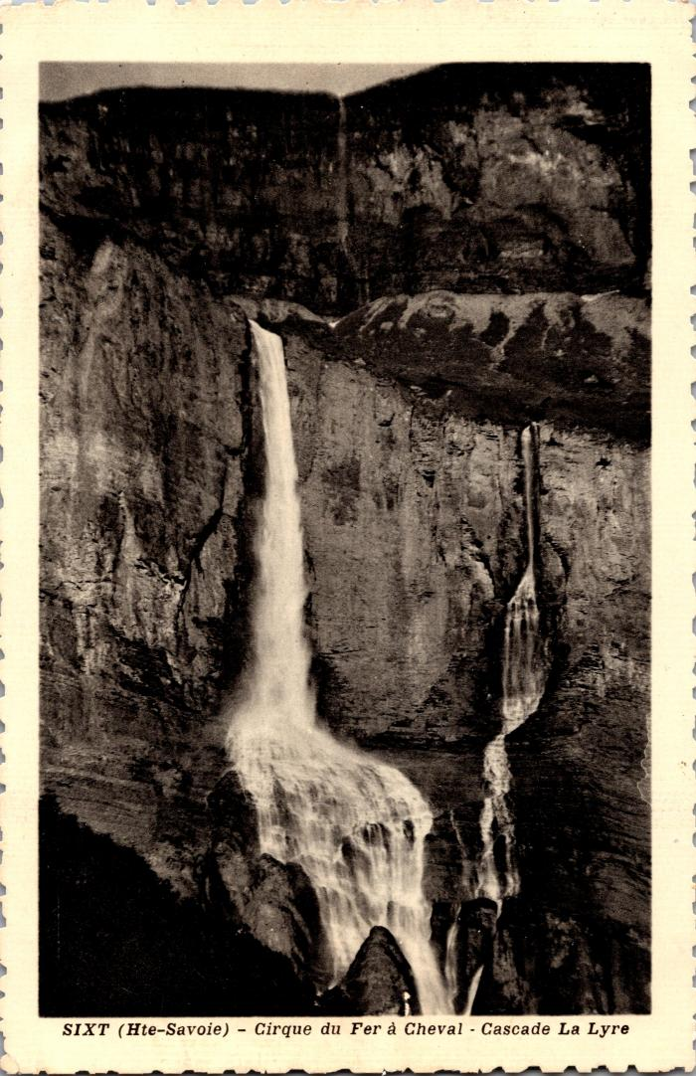
 | Cascade La Lyre au Cirque du Fer-à-Cheval (2-845) | Cascade La Lyre au Cirque du Fer-à-Cheval
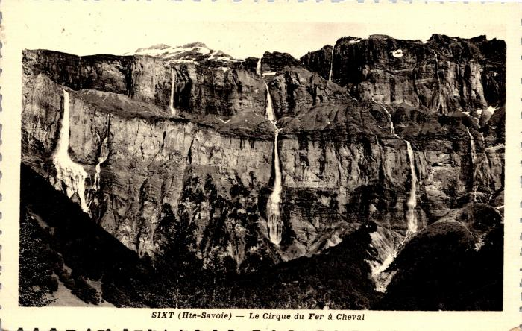 | Le Cirque du Fer-à-Cheval et ses cascades (2-847) | Le Cirque du Fer-à-Cheval et ses cascades De gauche à droite : cascade de Pissevache, de la Lyre et de St Jacques Pointe des Cavales
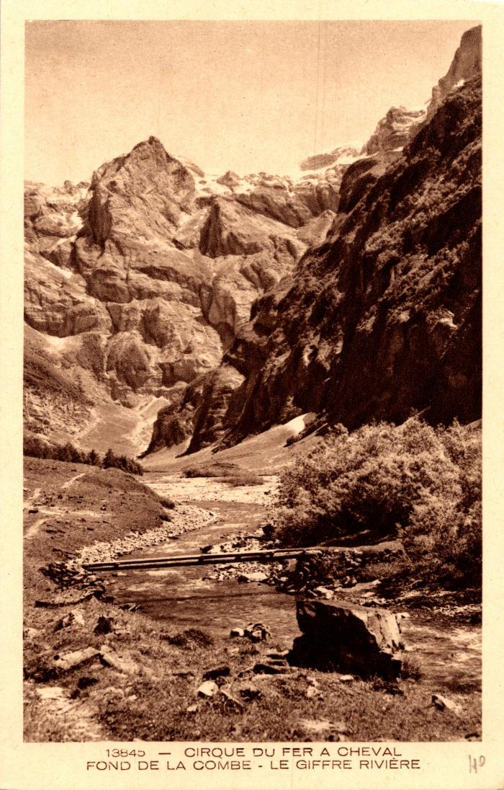
 | Le Fond de la Combe et le Giffre au Fer-à-Cheval (2-877) | Le Fond de la Combe et le Giffre au Fer-à-Cheval
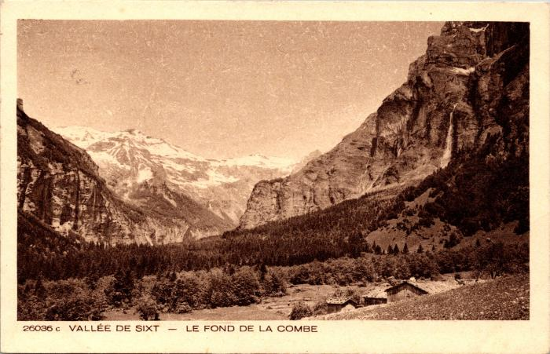 | Les chalets du Fond de la Combe (2-945) | Les chalets du Fond de la Combe
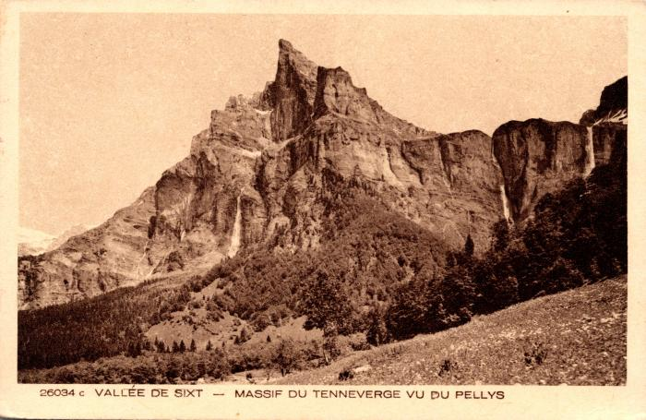 | Massif du Tenneverge vu du Pellys (2-947) | Massif du Tenneverge vu du Pellys
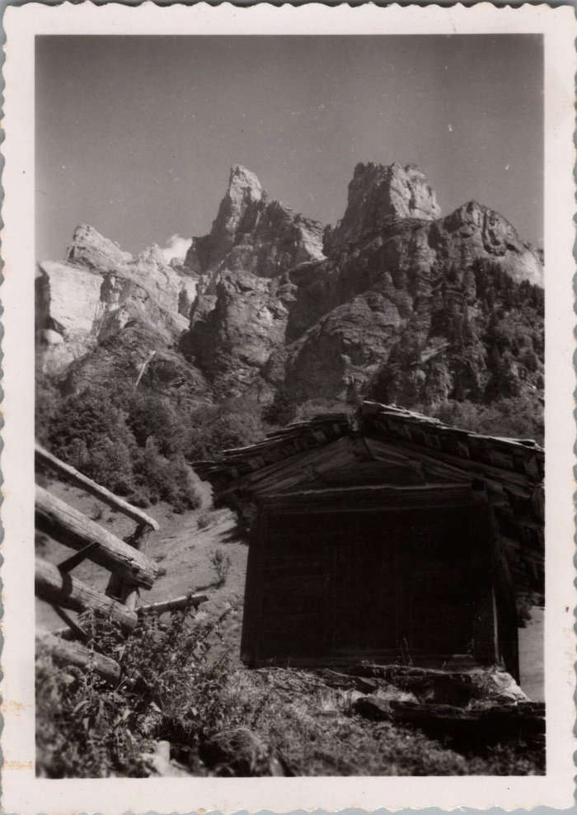
 | Photo de la Corne du Chamois vue du Frenalay (29-003) | Photo de la Corne du Chamois vue du Frenalay
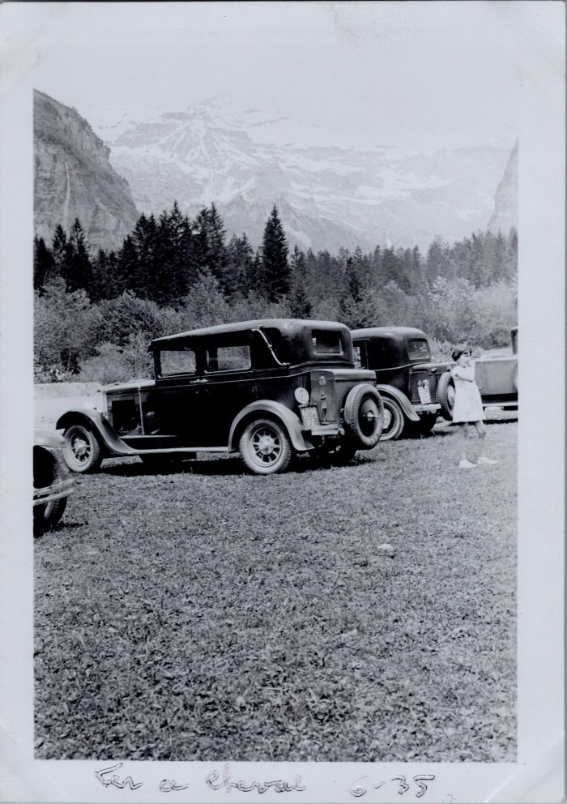
 | Voitures au Fer à Cheval - 1935 (30-001) | Voitures au Fer à Cheval le 9 juin1935
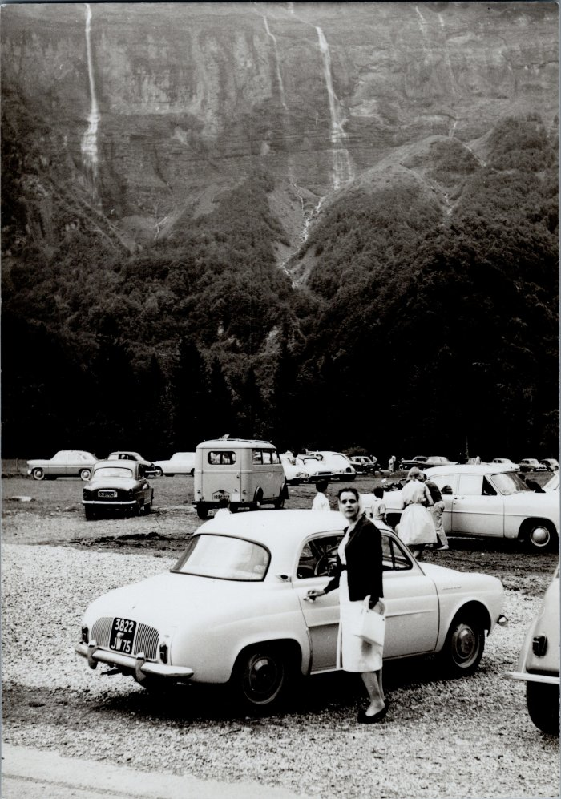
 | Photo du parking au Fer-à-Cheval en 1960 (30-002) | Photo du parking au Fer-à-Cheval le 18 aout 1960
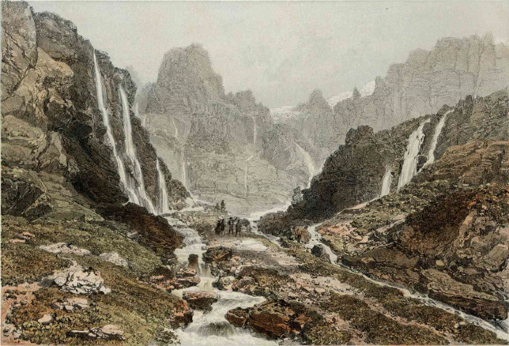 | Lithographie du fond de la Combe (51-012) | Lithographie du fond de la Combe
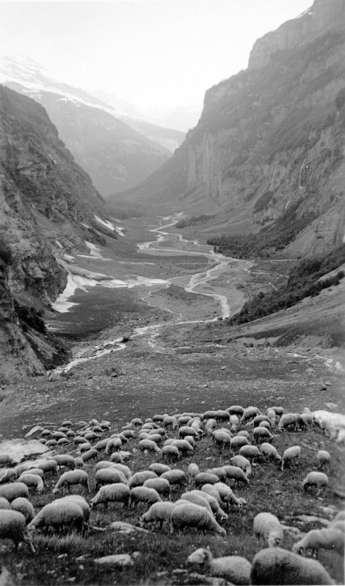
 | Photos au fond de la Combe (51-039) | Photos au fond de la Combe
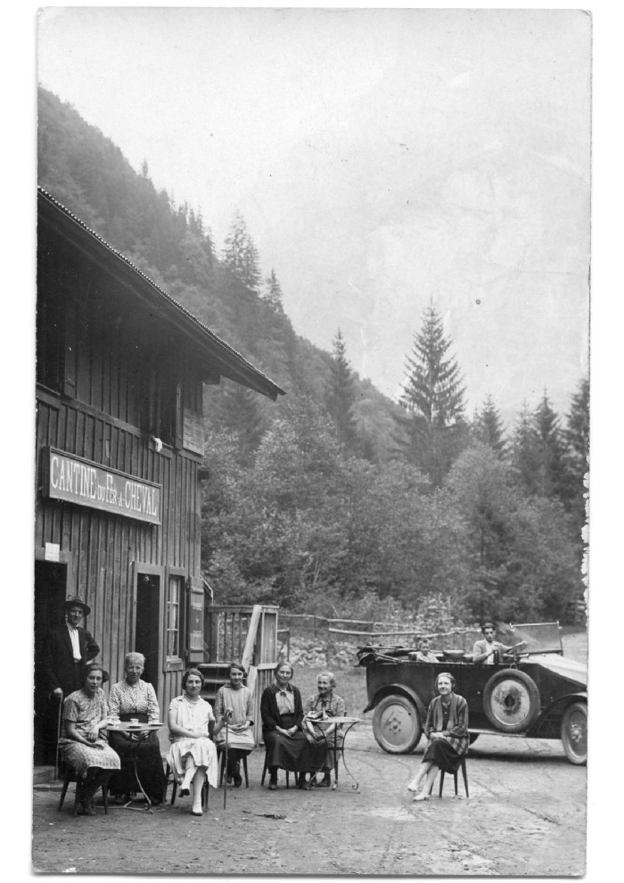
 | Photo à la Cantine du fer à Cheval (51-058) | Photo à la Cantine du fer à Cheval
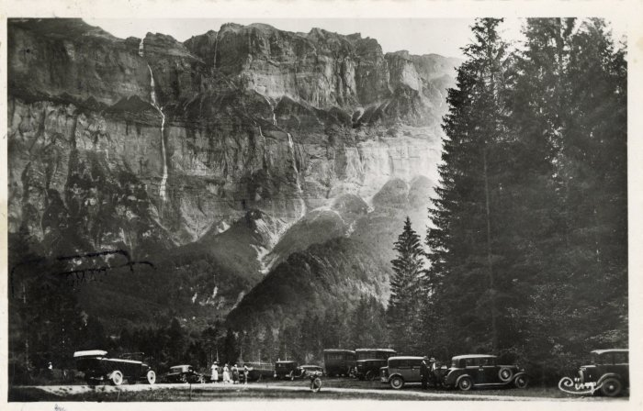 | Photo du Cirque du Fer-à-Cheval avec les automobiles (56-004) | Photo du Cirque du Fer-à-Cheval avec les automobiles
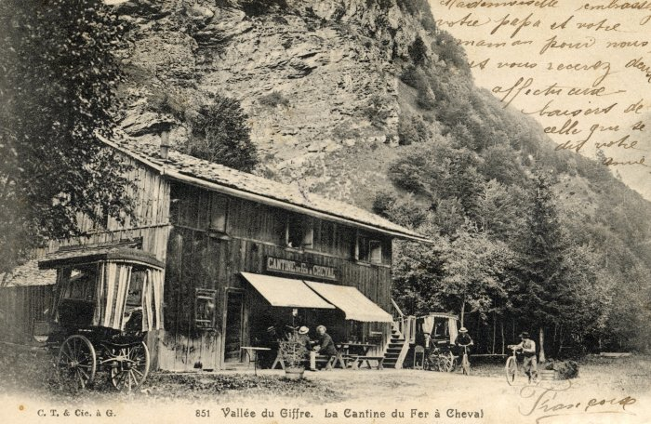 | Carte Postale de la Cantine du Fer-à-Cheval (56-005) | Carte Postale de la Cantine du Fer-à-Cheval de Françoise à Berthe Bouvaille
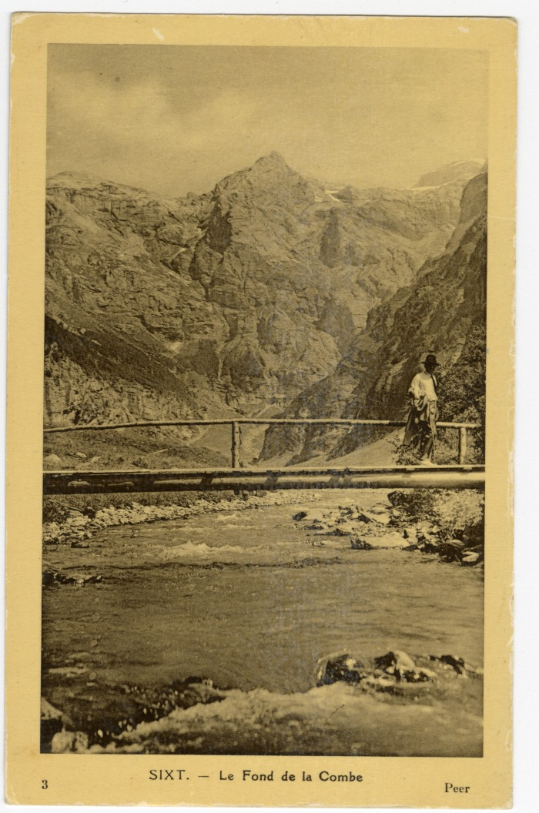
 | Carte Postale au Fond de la Combe (56-009) | Carte Postale au Fond de la Combe
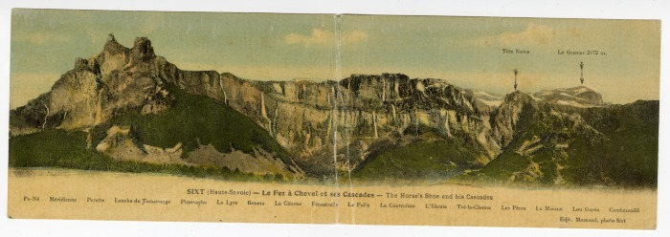 | Le Fer à Cheval et ses cascades (56-058) | Le Fer à Cheval et ses cascades
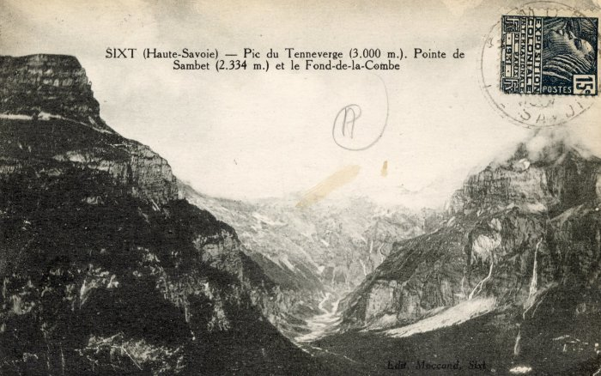 | Pic du Tenneverge, Pointe de Sambet et le Fond de la Combe (56-062) | Pic du Tenneverge, Pointe de Sambet et le Fond de la Combe
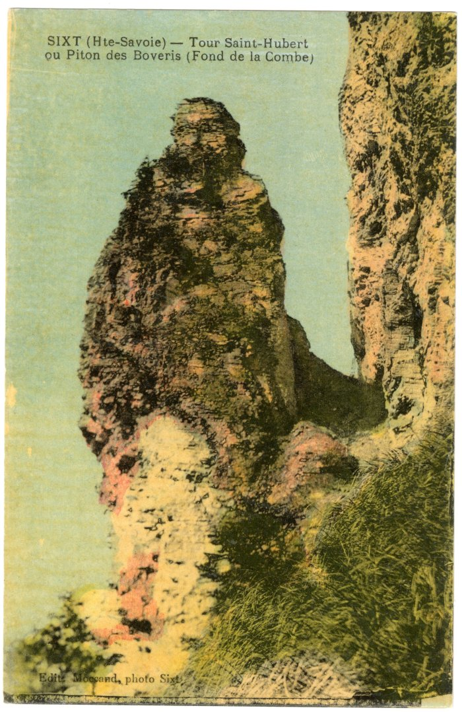
 | Tour Saint-Hubert ou Piton des Boveris au Fond de la Combe (56-067) | Tour Saint-Hubert ou Piton des Boveris au Fond de la Combe
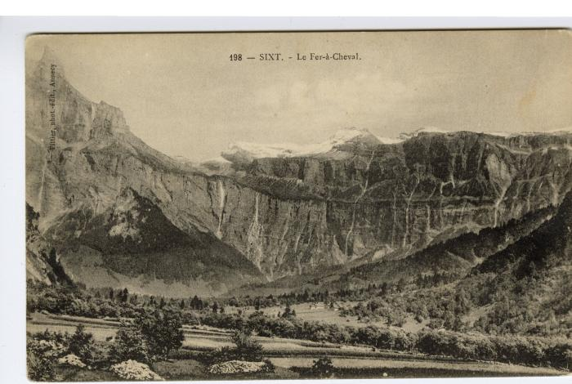 | Vue d'ensemble du Fer-à-Cheval (56-094) | Vue d'ensemble du Fer-à-Cheval
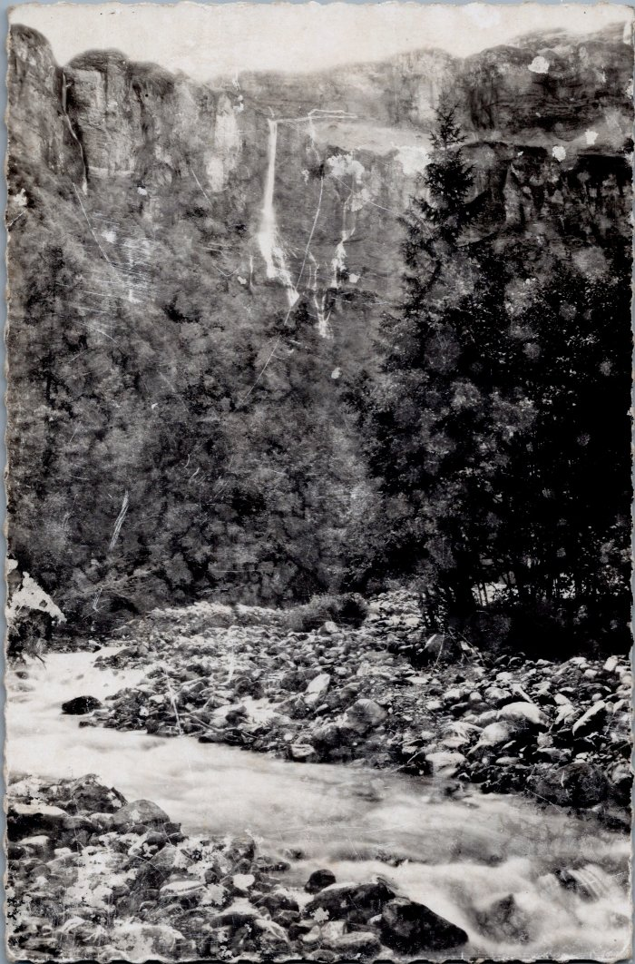
 | Carte Postale du Fer-à-Cheval (6-033) | Carte Postale du Fer-à-Cheval

